상품제안서
송월 도킹보조배터리 뉴필라라인40 1매+도킹보조배터리1개 세트 | 상품코드: S47623

 |  |  |  |  |  |  | 02-713-8555 | www.synergygift.co.kr
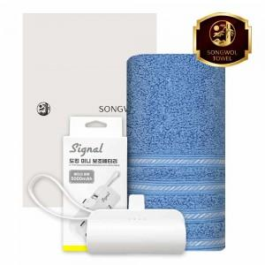

【상세/제작정보】 | <p>해당 가격에&nbsp;</p><p>세면타올 1매 + 도킹보조배터리 + 종이케이스 구성 입니다. ​&nbsp;</p>

【인쇄/포장옵션】 | [수건] 나염1도, [수건] 자수, [수건] 풀칼라, [보조배터리] 풀칼라 / 포장지포장

【공급단가】 | 수량 | 50~ | 100~ | 500~ | 1,000~ | 3,000~
*VAT별도 | 단가 | 16,390원 | 15,510원 | 14,750원 | 14,370원 | 14,120원

【상품 URL】 | https://www.synergygift.co.kr:443/src/goods_detail.php?gdno=47623

